Data
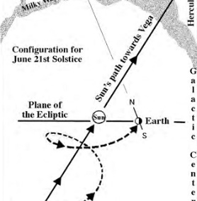
AGENDA VAISHNAVA GPLAN
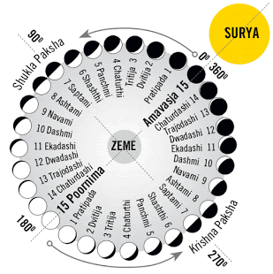

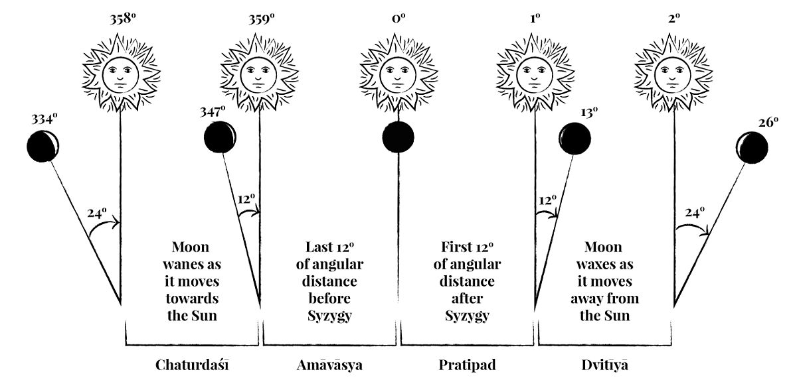

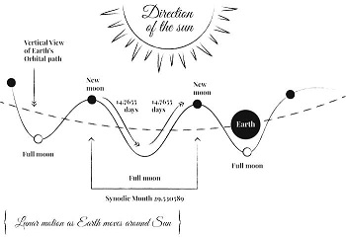

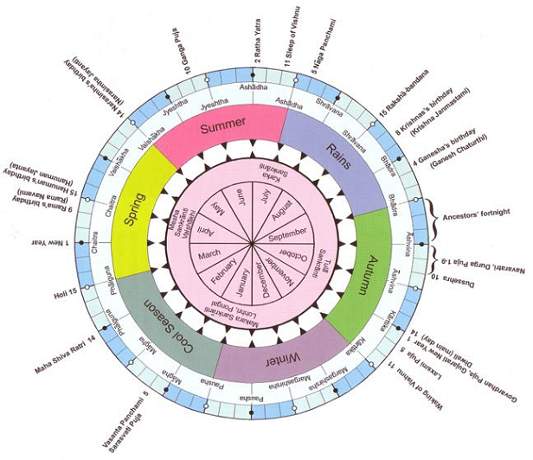

Agenda calculada para:

 | Nome da localidade na Capa: | Recife
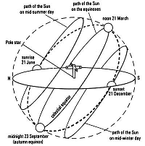
 | Ano: | 2020

 | Localidade: | Recife
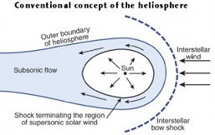
 | Latitude: | -7.23056

 | Longitude: | -35.88111

 | Fuso Horário: | -3:00

Life Purpose
Finding Your Reason for Being (Life Purpose) |  | Encontrar su razón de ser (propósito de vida) |  | Encontrando sua Razão de Ser (Propósito de Vida)
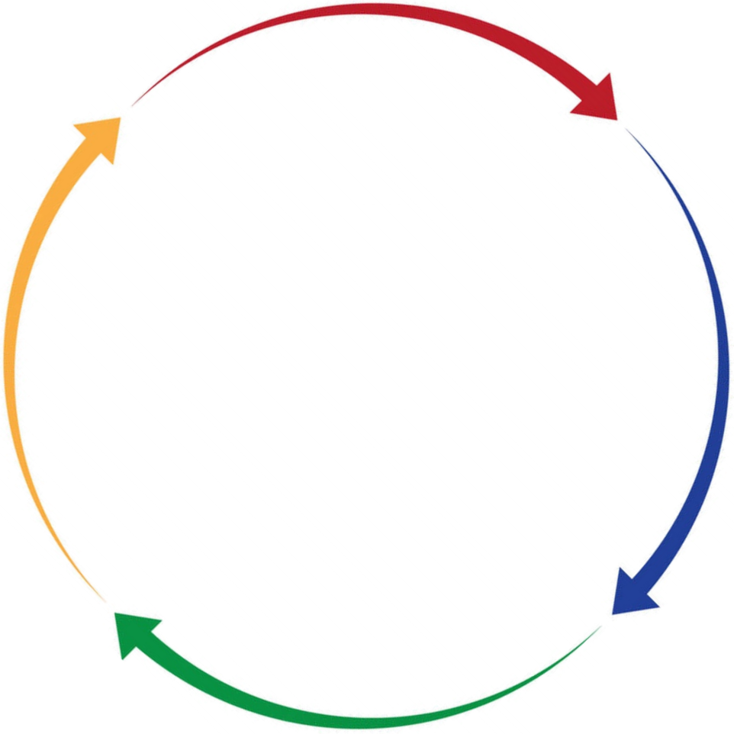
Karma Pravritti Marga (path of acceptance of action in harmony with the cosmos)
Karma Pravritti Marga (camino de la aceptación de la acción en armonía con el cosmos)
Satisfecho, pero con un sentimiento de inutilidad.
Karma Pravritti Marga (caminho da aceitação da ação em harmonia com o cosmo)
Satisfeito, mas com sentimento de inutilidade
Pleasure and fullness, but without wealth
Pleasant Life (Kama)
Vida agradable (Kama)
Vida Agradável (Kama)
Placer y plenitud, pero sin riqueza
Prazer e plenitude, mas sem riqueza
Satisfied, but with a feeling of worthlessness
What
I LOVE TO DO
Lo que me
ENCANTA HACER
O que eu
AMO FAZER

(preyas - what pleases immediately)
Vida Liberada y Altruista
(Moksha)
(preyas - lo que agrada de inmediato)
Vida Liberada e Altruísta
(Moksha)
(preyas - o que é agradável de imediato)
Vida productiva
(Dharma)
Vida
Produtiva
(Dharma)
Liberated and Altruistic Life (Moksha)
MISSION
PASSION
MISIÓN
PASIÓN
MISSÃO
PAIXÃO
(Spiritual Value)
(Psychological Value)
Productive Life
(Dharma)
(Valor Espiritual)
(Valor Psicológico)
(Valor Espiritual)
(Valor Psicológico)

My
PURPOSE OF LIFE,
REASON FOR BEING
(ego, ahamkara, ikigai)
Mi
PROPÓSITO DE VIDA,
RAZÓN DE SER
(ego, ahamkara, ikigai)
Meu
PROPÓSITO DE VIDA,
RAZÃO DE SER
(ego, ahamkara, ikigai)

What the WORLD NEEDS
Lo que NECESITA EL MUNDO
Lo que hago
BIEN HECHO
O que o
MUNDO PRECISA
Aquilo que eu faço
BEM FEITO
What I do WELL DONE

(nihsreyasaya - the ultimate goal of existence)
VOCATION
(dharma - what keeps)
(nihsreyasaya - el objetivo final de la existencia)
VOCACIÓN
(nihsreyasaya - a meta última da existência)
VOCAÇÃO
(dharma - o que mantém)
(Economic and Financial Value)
PROFESSION
(Valor Económico y Financiero)
PROFESIÓN
(dharma - lo que mantiene)
(Valor
Econômico-financeiro)
PROFISSÃO
(Moral Value)
(Valor Moral)
(Valor Moral)


What can I be
PAID TO DO
Lo que puedo ser PAGADO HACER
O que posso ser
PAGO PARA FAZER
Excitement and complacency, but with a feeling of uncertainty
Emoción y complacencia, pero con un sentimiento de incertitude.
Excitação e complacência, mas com sentimento
de incerteza
(sreyas - what brings beneficial final results)
Comfortable, but with a feeling of emptiness
(sreyas - lo que trae resultados beneficiosos finales )
Cómodo, pero con una sensación de vacío.
(sreyas - o que traz resultados benéficos finais)
Confortável, mas com sentimento de vazio
Prosperous Life
(Artha)
Vida Próspera
(Artha)
Vida Próspera
(Artha)

Tips: |  | Consejos: |  | Dicas:
1- | Take 30 to 60 minutes to reflect on your own. In the end, share it with someone close to you. | 1- | Tómese de 30 a 60 minutos para reflexionar por su cuenta. Al final, compártelo con alguien cercano a ti. | 1- | Leve de 30 a 60 minutos para refletir sozinho. Ao final, compartilhe com alguém próximo a você.
2- | Starting with what you love to do, use the lines on the side to reflect and write down with pencil and eraser, for 5 to 10 minutes, the strongest ideas that come to mind about what, in your opinion, would be a pleasant life, pointing out each activity in column with a heart. | 2- | Comenzando con lo que le gusta hacer, use las líneas laterales para reflexionar y escribir con lápiz y borrador, durante 5 a 10 minutos, las ideas más fuertes que se le ocurren sobre lo que, en su opinión, sería una vida agradable, señalando cada actividad en la columna con un corazón. | 2- | Começando com o que você ama fazer, utilize as linhas ao lado para refletir e anotar com lápis e borracha, por 5 a 10 minutos, as ideias mais fortes que vêm à mente sobre o que seria, no seu entender, uma vida agradável, assinalando cada atividade na coluna com um coração.

3- Agora, assinale na coluna com um troféu os afazeres que você ama e que também faz bem | Now, mark in the column with a trophy the activities that you love and that you also do well, and include other activities that you do well, although you may not love them. | 3- Agora, assinale na coluna com um troféu os afazeres que você ama e que também faz bem | Ahora, marque en la columna con un trofeo las actividades que ama y que también hace bien, e incluya otras actividades que haga bien, aunque puede que no las ame. | 3- | Agora, assinale na coluna com um troféu os afazeres que você ama e que também faz bem feito, e inclua outras atividades que você faz bem feito, embora possa não amá-las.
feito, e inclua outras atividades que você faz bem feito, embora possa não amá-las. |  | feito, e inclua outras atividades que você faz bem feito, embora possa não amá-las.
4- | Then moving on to what you monetize or could monetize, mark in the column with a dollar sign, the activities that you are or could be paid to do, and include other activities that you still don't know if you would like to do or would do well, but that you could do with some guidance, study and/or training, and that could be profitable for you. | 4- Passando então ao que você você monetiza ou poderia montizar, assinale na coluna com um | Luego pase a lo que monetiza o podría monetizar, marque en la columna con un signo de dólar, las actividades que debe realizar o podría pagar e incluya otras actividades que aún no sabe si le gustaría hacer o haría bien, pero eso podría hacer algo de orientación, estudio y/o capacitación, y eso podría ser rentable para usted. | 4- | Passando então ao que você você monetiza ou poderia monetizar, assinale na coluna com um cifrão, os afazeres que você é ou poderia ser pago para fazer, e inclua outras atividades que você ainda não sabe se gostaria de fazer ou se faria bem, mas que você poderia vir a fazer com alguma orientação, estudo e/ou e treinamento, e que poderiam ser rentáveis para você.
 |  | cifrão, os afazeres que você é ou poderia ser pago para fazer, e inclua outras atividades que
 |  | você ainda não sabe se gostaria de fazer ou se faria bem, mas que você poderia vir a fazer
 |  | com alguma orientação, estudo e/ou e treinamento, e que poderiam ser rentáveis para você.
5- | Then, mark in the column with a globe the activities that the world needs, and list activities that you do not know if you would love to do, do not know if you would do well, and do not know if you could be paid to do, but that you feel that I should do because the world needs it. | 5- | Luego, marque en la columna con un globo las actividades que el mundo necesita e incluya en la lista actividades que no sabe si le gustaría hacer, no sabe si le iría bien y no sabe si se le podría pagar por hacer, pero siente que debería hacer porque el mundo lo necesita. | 5- | Em seguida, assinale na coluna com um globo as atividades que o mundo precisa, e inclua na lista atividades que você não sabe se amaria fazer, não sabe se faria bem feito, e não sabe se poderia ser pago para fazer, mas que você sente que deveria fazer porque o mundo precisa.

6- | Think about what you have written and review the list, including or excluding items and tags. If necessary, get more sheets of paper to expand the list. | 6- | Reflexione sobre lo que ha escrito y revise la lista, incluyendo o excluyendo artículos y marcas. Si es necesario, obtenga más hojas de papel para expandir la lista. | 6- | Reflita sobre o que você escreveu e revise a lista, incluindo ou excluindo itens e marcações. Se for preciso, arrange mais folhas de papel para expandir a lista.

7- | Complete the sentence with your life purpose: "I am the one who wakes up every day to ..." | 7- | Complete la oración con el propósito de su vida: "Yo soy el que se despierta todos los días para ..." | 7- | Complete a frase com seu propósito de vida: "Eu sou aquele(a) que acorda todo dia para ..."

Dreams
Reaching My Dream | Alcanzando mi Sueño | Alcançando meu Sonho
Dream for 10 years
Sueño dentro de 10 años
Sonho para 10 anos.
Dreams to be realized from 6th to 9th year.
Sueños a realizarse del 6º al 9º año.
Sonhos para serem realizados do 6º ao 9º ano.

Dream for 5 years.
How to help me in the dream for 10 years?
Sueño dentro de 5 años.
¿Cómo me ayudas en mi sueño dentro de 10 años?
Sonho para 5 anos.
Como me ajuda no sonho para 10 anos?

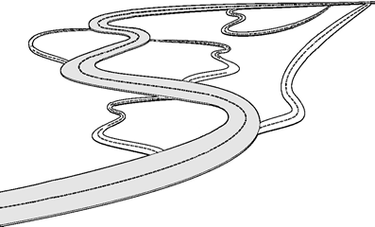

Dream for 1 year.
Why is it important
to me?
How does it help me in the 5-year dream?
Sueño por 1 año.
¿Por qué es importante para mi?
¿Cómo me ayuda en el sueño de 5 años?
Sonho para 1 ano.
Por que é importante para mim?
Como me ajuda no sonho de 5 anos?
Dreams to be realized from
the 2nd to the 4th year.
Sueños a realizarse del 2º al 4º año.
Sonhos para serem realizados do 2º ao 4º ano.

Current situation
Situación actual
Situação atual.
Those who are on this path are resolute in purpose, and their aim is one. The intelligence of those who are irresolute is many-branched.
Bhagavad-gītā 2.41
Aquellos que están en este sendero son muy resueltos, y su objetivo
es uno. La inteligencia
de los irresolutos es
multi-diversificada.
Bhagavad-gītā 2.41
Aqueles que estão neste caminho são resolutos, e têm um só objetivo.
A inteligência daqueles que são irresolutos é multidiversificada.
Bhagavad-gita 2.41.

Wheel of Life
 |  |  |  |  |  | January
January |  |  |  |  | Roda da Vida

Qualidade de Vida | Espiritualidade | Equilíbrio Emocional | Pessoal
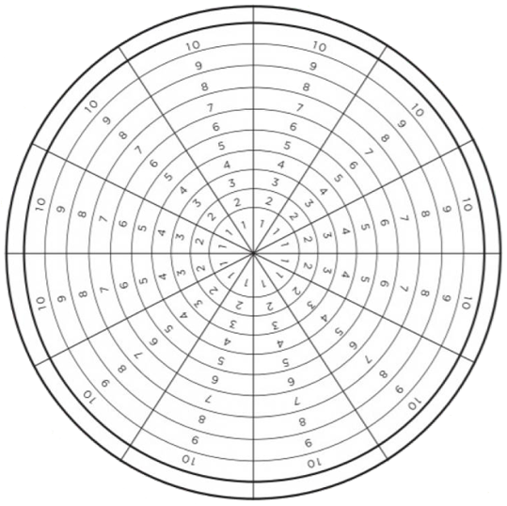

Hobbies, Diversão e Lazer |  |  |  | Auto Conhecimento e Desenvolvi-mento

Casa e Ambiente |  |  |  |  | Saúde e Disposição

Família |  |  |  |  | Trabalho e Carreira

Relaciona-mento Amoroso |  |  |  | Finanças

Relaciona-mentos |  |  | Profissional
 | Vida Social e Amigos | Contribuição Social

Qualidade de Vida

Pessoal

Profissional

Relacionamentos

